検査依頼書
記載内容に関しては、間違いのないよう、
今一度ご確認のうえ送付願います。
株式会社環境総合リサーチ 行 |  |  |  |  |  |  |  |  | ご依頼日： | 年 月 日

(弊社記入) |  |  | 到着日： |  |  |  | No. | R-

放射線/放射能 検査依頼書（水質、土壌、廃棄物、食品他）

【必須】 お客様ご連絡先 |  | 会社名など |  | 会社名
 |  |  |  | 部署名 |  |  |  | ご担当
 |  | 住所など
 |  |  |  | TEL： |  |  |  | FAX：
試料媒体：該当のものに○をつけてください。
 |  |  |  | e-mail：

輸出目的→ISO17025の試験報告書を発行します。(食品系、化粧品に限る)
輸出目的でない→通常の検査結果報告書を発行します。ただし、飲料水、食品(農産物等を含む)、化粧品のご依頼でISO17025シンボルマーク(電子報告書例右側の青色マーク)付の報告書をご希望の場合はご相談ください。
物件名：空欄の場合「放射性物質濃度測定」(国内向け)と表示されます。
試料情報 |  | ●試料媒体 |  | 飲料水、農産物（畜産物等）、食品(原料・加工品含)、化粧品 / 水(飲料水以外)、土壌、廃棄物、他
 |  | 必要試料量：500g～2kg (飲料水・茶(飲料用)及び茶を含む清涼飲料水は、基準値が低いため、2kg以上の送付を お願いします。結果を急がれる場合も、測定時間短縮のため試料量確保にご協力下さい。) ※試料量が少ないと測定が長時間となり、短納期での対応が難しくなります。少量の場合はご相談下さい。
 |  | ●輸出目的【必須】 |  |  | 輸出目的である (ISO17025試験報告書希望) |  |  |  |  | 輸出目的でない
 |  | ●物件名(業務名)
 |  |  | ●試料名【必須】 |  |  | ●採取日時or製造日【必須】 |  |  | ●採取場所【必須】
 |  | (1)
試料名：記載されます。
採取日時：記載されます。
採取場所：記載を希望する場合はチェックを入れてください。記載を希望されない場合も、可能な範囲で記載していただけると助かります。(作業者の安全確保のための有用な情報となります。)
 |  | (2)
 |  | (3)
 |  | (4)
 |  | (5)
 |  | (6)
 |  |  | 報告書に記載されます |  |  | 報告書に記載されます |  |  |  | 記載希望する
精密分析で実施します。
 |  | ●分析方法 |  | 食品中の放射性セシウム検査法(平成24年3月厚生労働省)
セシウム-134、137をデフォルトとしています。それ以外をご希望の場合はチェックを入れて(外して)ください。
 |  |  |  | 緊急時における食品の放射能測定マニュアル（平成14年3月厚生労働省） |  |  |  |  |  |  | （食品以外は準用）
測定日時での値をデフォルトとしています。それ以外をご希望の場合はチェックを入れて(外して)ください。
 |  | ■精密分析（ゲルマニウム半導体検出器を用いたガンマ線スペクトロメトリーによる核種分析法） |  |  |  |  |  |  |  |  |  | □その他（備考欄へ）
備考：分析方法で“その他”選択時の希望事項、本フォーマットにはないが報告書に記載を希望する事項等、
弊社への連絡事項がございましたらこちらにご記入ください。
(例)セシウム136が必要、採取時の状況(天候等)を記載希望等。
下限：希望がある場合は、備考欄右下に記載をお願いします。(自主的に1Bq/kgまでみたい等。)特に希望がない場合は、日本国内基準値の1/10、基準がない場合は原則10Bq/kgで報告させていただきます。
 |  |  | 核種【必須】 |  | ヨウ素131 |  | セシウム134 |  | セシウム137 |  |  | その他（備考欄へ）
 |  | ●濃度補正【必須】 |  |  | 測定日時での値 |  | 試料採取日時(終了時)での値 |  |  | その他(備考欄へ)
 |  | ●備考

 |  |  |  |  |  |  |  |  | 下限値： |  | Bq/
様式(和文/英文): 輸出目的 (ISO17025対応)の場合、どちらかまたは両方にチェックをお願いします。
様式(紙/電子): 紙→従来の報告書です。電子→PDF報告書が原本となり、印刷物は【写し】となります。第2ユーザー様等へ転送する際のPDF報告書も原本となります。
紙と電子、両方での発行は不可能です。どちらかにチェックをお願いします。
成果品情報【必須】 |  | 報告書 | 宛名 |  | 貴社 | 貴社以外（ |  |  |  |  |  | ）
 |  |  | 様式 |  | 和文 | 英文 |  | 報告書種類 | 紙 | 電子(PDF)
 |  |  | 部数 |  |  |  |  | （ |  | ）部
部数: 記載のない場合は1部発行となります。(電子報告書の場合は自動的に1部となります。)
 |  | 速報 |  | 不要 |  | 要 → | 年 月 日 |  |  |  | までに
速報：速報ご希望で、ご連絡先にe-mailアドレスの記載がある場合は、PDFファイルをemailにて
送信させていただきます。PW付をご希望の場合は、その旨お書き添えください。
電子報告書の場合、原則として速報＝納品となります。貴社の代表1名様に送信いたします。
納期：記載がない場合は1週間程度の納期となります。急がれる場合はご記載下さい。
 |  |  |  |  |  |  |  |  | 希望 |  | 厳守
 |  | 納期 | 年 月 日 |  |  |  |  | 希望 |  | 厳守
 |  |  |  |  |  |  | ※日々、状況が変動しますので、ご相談ください。

試料 発送先 |  | 〒619-0237 京都府相楽郡精華町光台2丁目3-9
 |  | 株式会社環境総合リサーチ 営業部 R係 宛て（ＴＥＬ：0774-41-0200、FAX：0774-95-6510）
*生肉など腐敗しやすい媒体につきましては、保冷などのご対応をお願いいたします。

英文での報告書をご希望される方は下記項目をご記入ください。
 | ☆記載事項がそのまま報告書に転記されます。間違いのないよう、今一度ご確認のうえ送付願います。

測定対象の英語名：
1枚目の「試料名」に相当します。
送付試料のラベル(受付時に照合できる情報)を1枚目の「試料名」に、
報告書記載の試料名をこちらに記載いただければと思います。
両者が同じ場合は「上記参照」との記載でもかまいません。
 |  | 【必須】 | お客様の英語名
 |  | 【必須】 | お客様ご住所の英語名
 |  | 【必須】 | 測定対象の英語名 |  | (1)
 |  |  | Sample name |  | (2)
 |  |  |  |  | (3)
 |  |  |  |  | (4)
 |  |  |  |  | (5)
 |  |  |  |  | (6)
以下、報告書に記載を希望する場合はチェックを入れ、記載事項を枠内にご記入ください。
報告書に記載希望の場合はチェックをお願いします。
国により規制が異なりますので、選択をお願いします。4か国まで記入(選択)できます。プルダウンにない国(地域)へ輸出の場合は「others」を選択ください。また、太枠内は任意入力可能です。
(例)ドイツへ輸出の場合、報告書への記載が必要な場合は、太枠内にGermanyと記入のうえチェックを入れてください。記載不要の場合は、「EU」を選択していただき、チェックボックスは空欄でお願いします。
【記載必須】 |  |  | 輸出先の英語名
 |  |  | country (region, city) name :
 |  |  | 荷主の英語名
 |  |  | Exporter, Shipper :
 |  |  | 購入者の英語名
報告書に記載希望の場合はチェックをお願いします。
報告書に記載不要の場合は空欄のままでも構いませんが、製造日・賞味期限・ロットNo.等、検体の識別状態がわかる情報を記載されることを推奨します。
 |  |  | Importer, Buyer :
 |  |  | 購入者の住所
 |  |  | Buyer's address :

 |  |  | インボイス番号
 |  |  | Invoice No. :
 |  |  | その他
 |  |  | 製造日、賞味期限、
その他：行が足りない場合は適宜追加して記載をお願いします。
ここに記載された事項はそのまま報告書に転記されます。
 |  |  | Lot No.など

電子報告書例
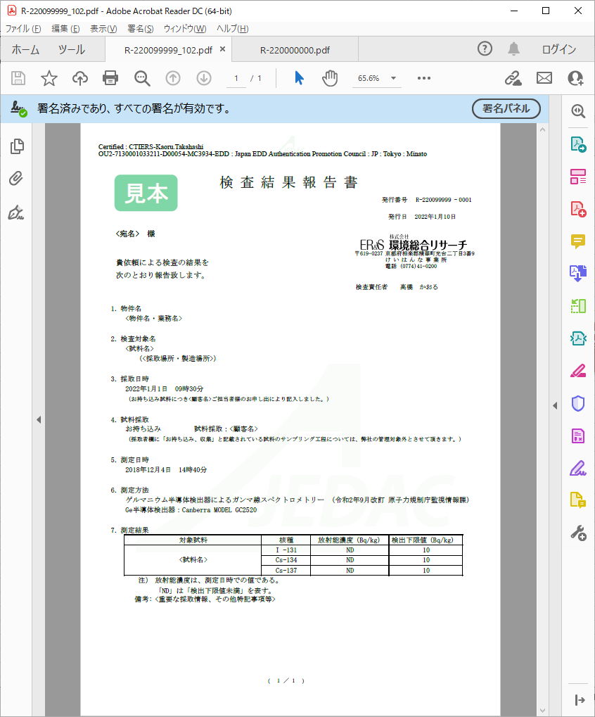
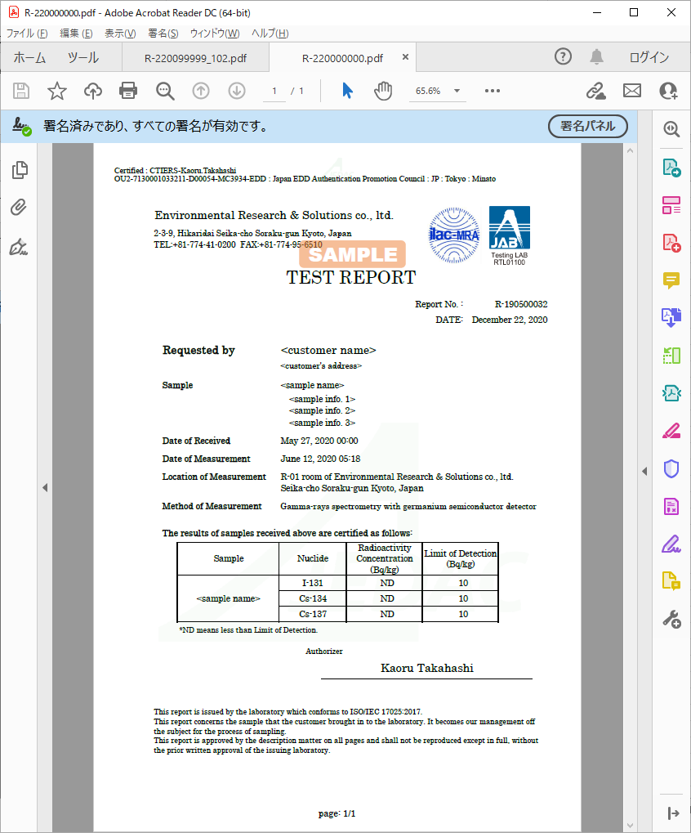
【署名に問題があります】表示の対応
1. Adobe Acrobat Reader DCのメニューバーから
[編集]⇒[環境設定]を選択します
2. 左側の分類パネルで[署名]をクリックします
3. 右側の[検証]エリアの[詳細]ボタンをクリックします
4. [Windows統合]エリアにて
 | i. [署名を検証]をチェック済みにします
 | ii. [証明済み⽂書を検証]をチェック済みにします
5. [OK]ボタンをクリックして画面を閉じます
←電子署名発行機関のロゴが透かしで入ります
←電子署名発行機関のロゴが透かしで入ります
6.この時点で、署名ステータスが【署名に問題があります】
の場合、【電⼦署名の再検証】操作を⾏ってください
↑署名部分をクリックすると署名情報を確認できます
↓署名のプロパティでは、このようなポップアップがでます
↑署名部分です
上段は署名者名、下段は所属機関(環境総合リサーチ)及び署名者の特定、電子署名発行機関(Japan EDD～)情報となります
【電⼦署名の再検証】表示の対応
1. [署名パネル]ボタンまたは[署名]アイコンをクリックして
署名パネルを展開します→画面左側に表示されます
2. 展開した署名パネルにて
 | i. [すべてを検証]の文字部をクリックします
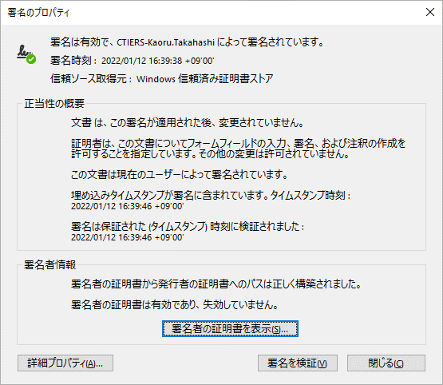
 | ii. [すべての署名を検証しますか?]ダイアログで
 | [OK]ボタンを押します

角印と丸印はありません↑
上記で解決しない場合
【Adobe Approved Trust List (AATL)の最新化】
1. Adobe Acrobat Reader DCのメニューバーから
[編集]⇒[環境設定]を選択します
2. 左側の分類パネルで[信頼性管理マネージャー]を
クリックします
←電子署名発行機関のロゴが透かしで入ります
←電子署名発行機関のロゴが透かしで入ります
3. 右側の[Adobe AATLの自動更新]エリアで
 | i. [Adobe AATL サーバーから信頼済み証明書を
 | 読み込む]をチェック済みにします
 | ii. [今すぐ更新]ボタンをクリックします
4. [セキュリティ設定は正常に更新されました]ダイアログで
←作業したPCの時刻ではなく、国際的に認証された時刻です
[OK]ボタンを押します
5.この時点で、署名ステータスが【署名に問題があります】
の場合、【電⼦署名の再検証】操作を⾏ってください

←さらに詳しい電子証明書情報を見ることができます

サインではなく印字です→

